PROGET･Le01
 | ﾀｸﾞ ＜要素 属性 ＝”〜” ＞ ＜HTML＞ △ ◯ | ＜要素 プロパティ： ◯； ＞ ＜CSS＞ | Web

ｺﾒﾝﾄ <head>要素の上 | <!･･･> ：コメントとして書かれたテキストはブラウザには表示されないので、メモとして使う （例） <!DOCTYPE html> ・・・・・・ <head>要素の上に書く決まり <html lang="ja"> ・・・・・・・<head>要素の上に書く決まり
<head>要素 link rel relationの略：関係 | <head> <meta charset="utf-8" > ・・・・・・・・・・①文字ｺｰﾄﾞ ＝ UTF-8は、HTML5で推奨されている文字ばけ防止のｺｰﾄﾞ 任意文字 <title>Progate</title>・・・・・・・・・・・・②ﾍﾟｰｼﾞﾀｲﾄﾙ : ﾌﾞﾗｳｻﾞ上のﾀﾌﾞに表示される <link rel="stylessheet" href=stylessheet.css>・・③cssの読み込み ※終わりの</>は不要 CSSﾌｧｲﾙの読み込み宣言 読み込むCSSﾌｧｲﾙ名 読み込むﾌｧｲﾙの説明? </head>・・・
ｱﾝｶｰ 船の錨 | <a> </a> ：ﾘﾝｸに使う Web上での <a>Progate </a> ⇨ Progate の表示 ｸﾘｯｸでﾘﾝｸ先に飛ぶ
ｱﾝｶｰ ﾊｲﾊﾟｰﾘﾌｧﾚﾝｽ | 属性 <a href="url"> ：url部分にリンク先のURLを指定 （例） <a href="https://prog-8.com">Progate</a> Web上でｈ表示されない
ﾍｯﾃﾞｨﾝｸﾞ | <hn> </hn> ：見出しに使う:改行表示
ﾊﾟﾗｸﾞﾗﾌ | <p> </p> ：段落:改行表示：見出し以外の文に関して使う
ｲﾒｰｼﾞｿｰｽ | <img src="url"> ：url部分にリンク先の画像のURLを指定 ※<img>要素はテキストを囲むことがないため、終了タグ不要。
ｱﾝｵｰﾀﾞｰﾄﾞﾘｽﾄ 順不同 黒点がつく ｵｰﾀﾞｰﾄﾞ ﾘｽﾄ 順番あり 数字がつく | <ul> または <ol> <li> データ1<li> <li> データ2 <li> ： </ul> </ol>
 | <h1>Progate</h1> | どこの(ｾﾚｸﾀ） h1{ /*文字の色を赤色に指定*/ ・・・CSSのｺﾒﾝﾄ color: △ red; 何を どうする (ﾌﾟﾛﾊﾟﾃｨｰ） font-size:△50px; font-family:△serif；・・・・・・・書体 font-family:△"Avenir△ Next"；・・・書体の中に△ がある時 background-color：△；・・・・・背景色の設定 width：△50px； height：△50px； } | Progate
 | ﾀｸﾞ要素にはclassを使って名前をつけることができます。 classをつけることにより、それぞれの要素を識別し、別々のCSSを適用することができます。 class名でCSSを指定する場合、先頭にドット「.」が必要な点に注意してください。 Class名の場合はドットが必要で、タグの場合は必要ない ↓
 | <ul> ﾀｸﾞ <li△class="selected" > THML<li> ｸﾗｽ名 <li> PHP <li> <li> Ruby <li> </ul> | .ｸﾗｽ名：ﾄﾞｯﾄが必要 .selected{ color: △ red; } ・・・・・・・・・・・・・・・・・・・・・・・・・・・ ﾀｸﾞにはﾄﾞｯﾄ不要 li{ color: △ red; }
<li>要素の中の 特定のclassのみに cssの機能を適用する （例） | <ul class="header-list"> <li>ヘッダーのリスト</li> <li>ヘッダーのリスト</li> </ul> <ul class="footer-list"> <li>ヘッダーのリスト</li> </ul> | .header-list li{ liで既に、他の色を定義している中で、 例外的にheader-list のみ、 他の色に定義する例 color: #ff0000; } | ヘッダーのリスト ヘッダーのリスト ヘッダーのリスト
レイアウトは <div> 要素によって構成 division ｸﾞﾙｰﾌﾟ化 | （例）「header」、「main」、「footer」というclass名を持った 3つの<div>要素でレイアウトを分割 <body> <div class="header"> < /div> <div class="main"> < /div> <div class="footer"> < /div> </body> | body { font-family: "Avenir Next"; } .header{ background-color: #f7f2b4; height:90px; } .main{ background-color: #bdf7f1; height: 600px; } .footer{ background-color: #ceccf3; height: 270px; }
CSSで ﾘｽﾄの箇条書きの黒点を 外す list-stiyleﾌﾟﾛﾊﾟﾃｨｰを 使う | <div class="header-list"> <ul> <li>プログラミングとは</li> <li>学べるレッスン</li> <li>お問い合わせ</li> </ul> </div> | li{ list-style: none;・・・・箇条書きの黒点を無しにする }
HTMLで記述した要素は基本的に縦に並んでいくので、横並びにするにはpadding-top: 値; floatﾌﾟﾛﾊﾟﾃｨｰを使う 左から順に横に並ぶ float: left; float: right; | <div class="header-list"> <ul> <li>プログラミングとは</li> <li>学べるレッスン</li> <li>お問い合わせ</li> </ul> </div> | li { list-style: none; /* floatプロパティをleftにしてください */ float: left; }
 | <div class="header-logo">Progate</div> | .header-logo{ font-size: 36px; float: left; }
Progate
要素の余白を調整 cssのﾌﾟﾛﾊﾟﾃｨｰ padding-top: 値; -right -down -left | <div class="logo1"> Progete </div> | 【省略形：時計回りの決まり】 .logo1{ padding: 20px 10px 20px 10px; top right bottom left } 【省略形：上下⇨右左の決まり】 .logo1{ padding: 20px 10px ; top right bottom left } 【単独で、一辺ずつの指定】 .logo1{ padding-top: 20px ; padding-right: 10px ; padding-bottom: 20px ; padding-left: 10px ;
1-22/23

絶対ﾊﾟｽ・相対ﾊﾟｽ13
【HTML入門】#13.絶対パスと相対パス

絶対パス : 主に"外部のWebサイト"へのリンクに利用 ・絶対パス住所を指定するのと様で、Web上の絶対的な場所を指定します。 ・Web上で絶対的な場所は URLというアドレスになります。 ・もし絶対パスを使ってリンクを指定する場合はリンク先のページを自分のブラウザで文字表示し、 ブラウザのアドレスバーにあるURLをコピーすることで指定できます。
CreatorQusetのトップページにリンクする場合 ここのurl <a href="https://creatorquest.jp/">CreatorQuest</a>
 | フォルダを"部屋"、HTMLファイルを"人"だと想定して下さい。 例えば、"html" という家があって、その家の玄関に "indexさん" と、"aさん" がいて、 "B" という部屋の中には、"bさん" がいるというような感じ
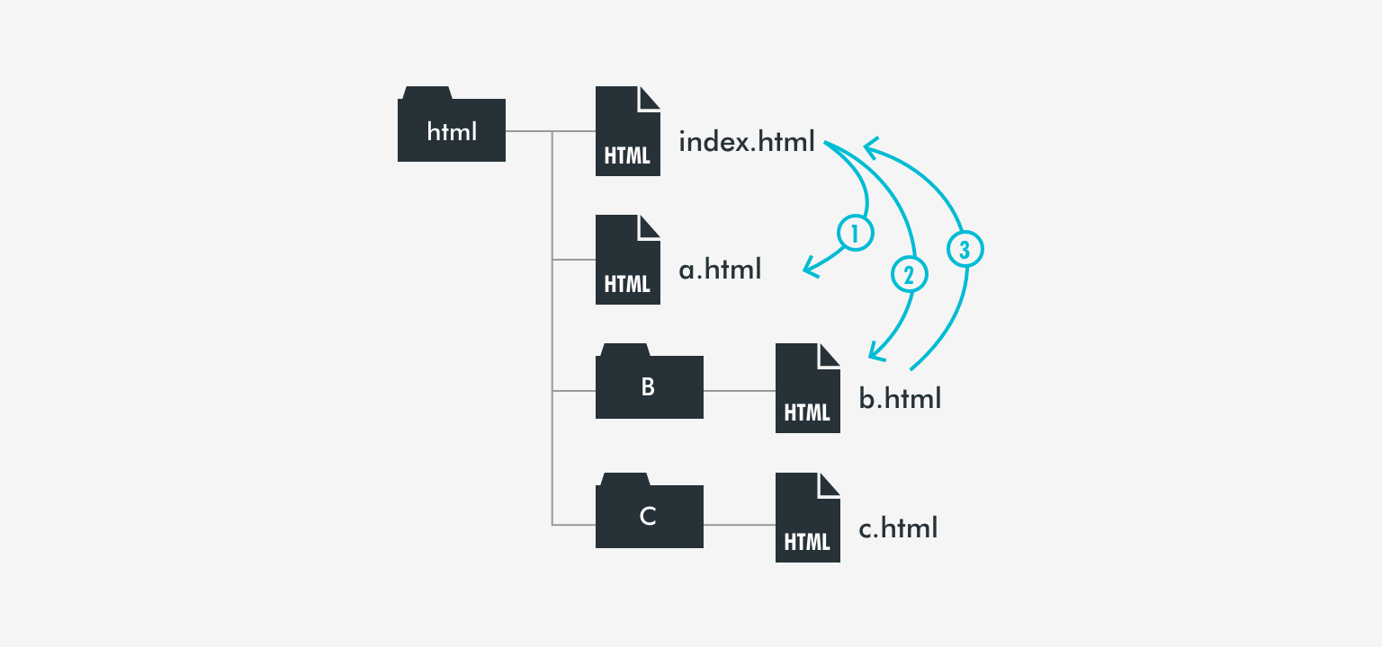
相対パス ：フォルダ内での移動 ・まず、どのファイルがどのフォルダ入っているのかという フォルダ構成を理解しておく ・人に道を教えるのと同様で、現在居ている場所から、目的のファイルまでの道順を指定
①：同じ階層のファイルへの相対パス 5:26 お互いのファイルが同じ部屋 （フォルダ）にいているので、相手の名前を呼んであげれば聞こえる位置にいます。 従って、リンク先に指定したいHTMLファイルの ファイル名を記述するだけで成立。 （「index.html」から「a.html」にリンク）の場合 <a href="a.html">a.htmlへ</a> index.html上の文字表示

②：下の階層のファイルへの相対パス 6:33 この場合は、玄関にいる "indexさん" が「b さ〜ん」と呼んでも、"bさん" は「B」という部屋の中にいるので、 聞こえない位置にいます。 その為には、まず "bさん" がいてる "B" という部屋に行きます。 そして "B" という部屋の扉を開けます。 扉を空けるには、" /（スラッシュ）" と記述します。 すると部屋の中に入れるので、"bさん" を呼んであげると聞こえます。 つまり、リンク先に指定したいHTMLファイルが保存されている "フォルダ名" を記述し、 "/" でフォルダに入り、"ファイル名" を記述すると成立します。 ②（「index.html」から「B」フォルダ内の「b.html」にリンク）の場合 <a href="B/b.html">b.htmlへ</a>

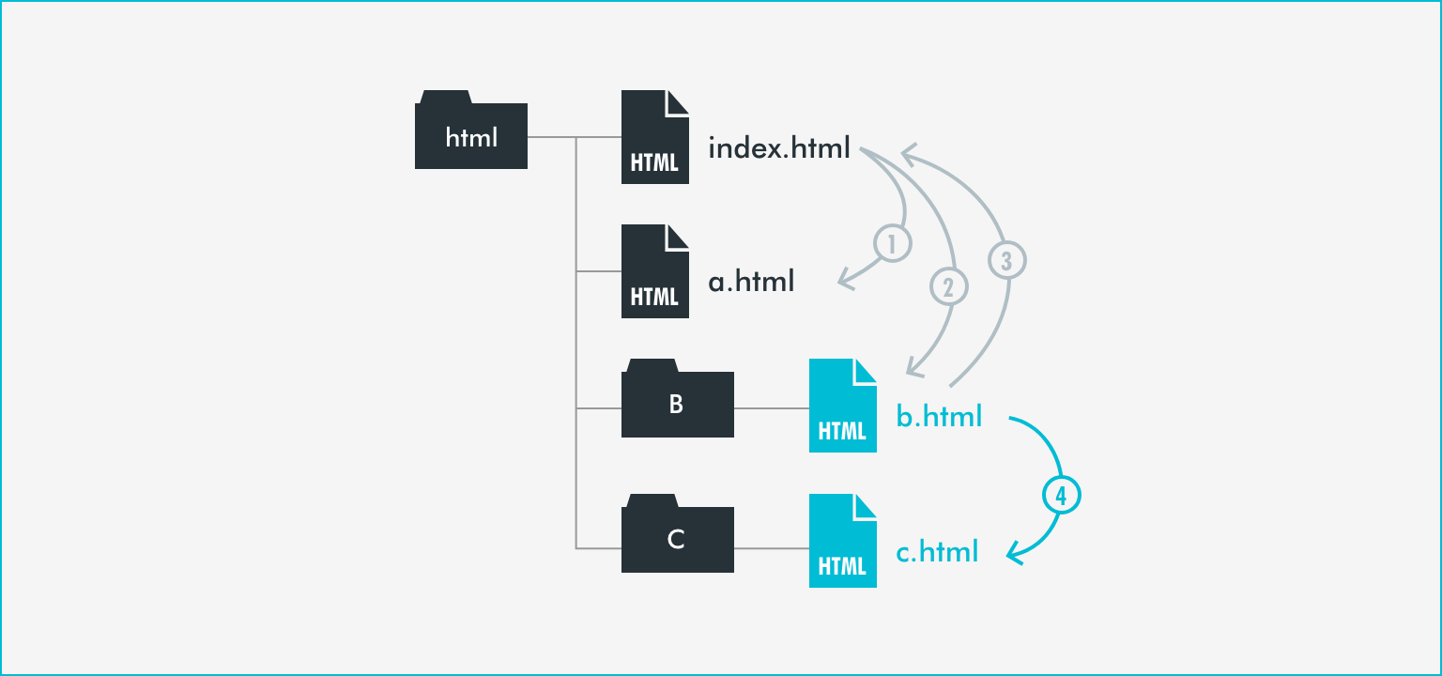
③：上の階層のファイルへの相対パス 8:52 上の階層にあるファイルへのリンクです。 今度は "bさん" が "indexさん" に会いに行きます。 その為にはまず、"bさん" は、今いている部屋を出る必要があります。 部屋を出るには、" ../" と記述します。 部屋に入る時と違い、 部屋を出るときは部屋の名前は必要ありません。 部屋を出たら "indexさん" がいてるので、名前を呼びます。 つまり、 "../" でフォルダを出て、"ファイル名" を記述すると成立します ③（「B」フォルダ内のb.htmlからルート階層のindex.htmlにリンク）の場合 <a href="../index.html">index.htmlへ</a>

④：応用編の相対パス 11:30 例えば、「B」フォルダ内の「b.html」から「C」フォルダ内の「c.html」への相対パスは、 上の階層のファイルへの相対パス（③）と、下の階層のファイルへの相対パス（②）を組み合わせることで成立。 つまり、 "../" で「B」フォルダを出て、"/ｃファイル名" を記述すると成立します ③「B」フォルダ内のb.htmlから「C」フォルダ内のc.htmlにリンクする場合 <a href="../C/c.html">c.htmlへ</a>

